상품제안서
27년 유스토리 프레임 시스템 다이어리 25절 | 상품코드: S48749

 |  |  |  |  |  |  | 02-713-8555 | www.synergygift.co.kr
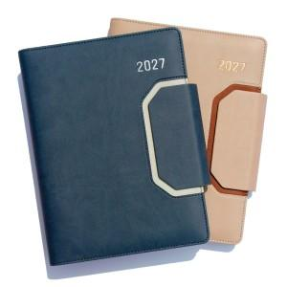 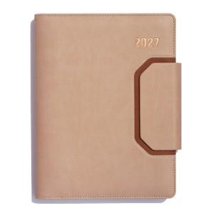 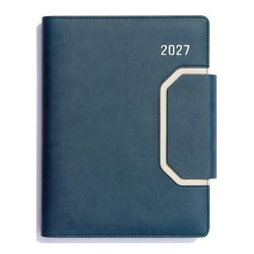

【상세/제작정보】 | <p><span style="font-size: 14pt;">※ 200부 미만 로고 인쇄 없이 기성 연도만 작업시 비용 발생됩니다.(별도문의)</span></p><p><span style="font-size: 14pt;">※ 삽지 별도문의</span></p>

【인쇄/포장옵션】 | 불박, 금박, 은박 / 포장불가능

【공급단가】 | 수량 | 30~ | 100~ | 300~ | 1,000~ | 3,000~
*VAT별도 | 노트식 | 11,700원 | 11,100원 | 10,700원 | 10,200원 | 10,000원
 | 이틀식 | 12,000원 | 11,400원 | 10,900원 | 10,400원 | 10,300원
 | 주일식 | 12,000원 | 11,400원 | 10,900원 | 10,400원 | 10,300원

【상품 URL】 | https://www.synergygift.co.kr:443/src/goods_detail.php?gdno=48749

